Útlit
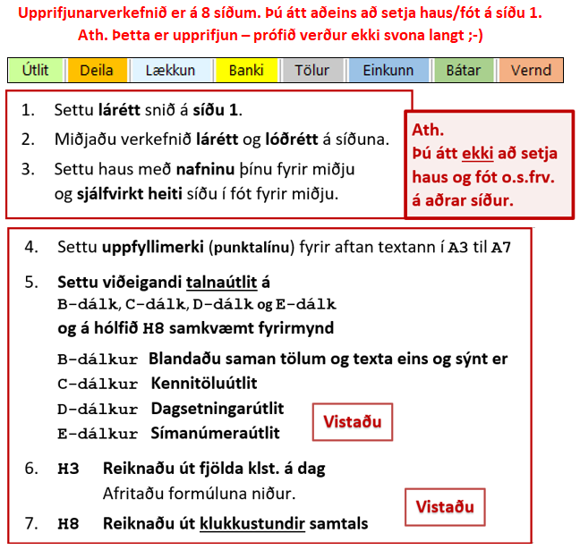
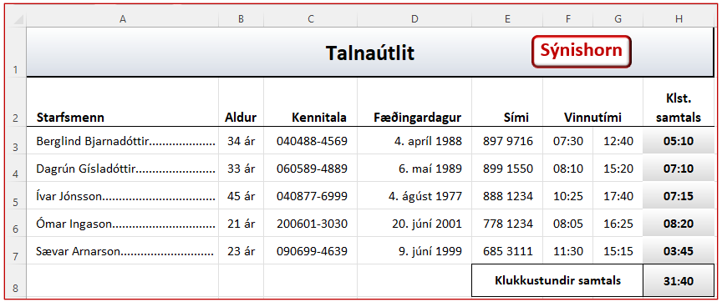
Talnaútlit
Starfsmenn | Aldur | Kennitala | Fæðingardagur | Sími | Vinnutími |  | Klst. samtals
Berglind Bjarnadóttir | 34 | 404884569 | 1988-04-04 | 8979716 | 7:30:00 | 12:40:00
Dagrún Gísladóttir | 33 | 605894889 | 1989-05-06 | 8991550 | 8:10:00 | 15:20:00
Ívar Jónsson | 45 | 408776999 | 1977-07-04 | 8881234 | 10:25:00 | 17:40:00
Ómar Ingason | 21 | 2006013030 | 2001-01-20 | 7781234 | 8:05:00 | 16:25:00
Sævar Arnarson | 23 | 906994639 | 1999-04-07 | 6853111 | 11:30:00 | 15:15:00
 |  |  |  | Klukkustundir samtals

Deila
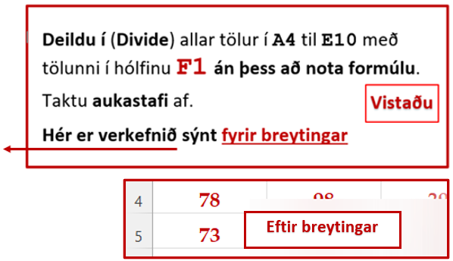
Paste Special |  |  |  |  | 12.7
Deildu í (Divide) allar tölur hér fyrir neðan með tölunni í hólfinu F1 án þess að nota formúlu. – Taktu aukastafi af.

992 | 1,243 | 494 | 984 | 930
919 | 982 | 475 | 935 | 819
599 | 490 | 501 | 958 | 513
943 | 874 | 965 | 915 | 957
889 | 496 | 996 | 496 | 585
985 | 983 | 599 | 827 | 938
907 | 956 | 800 | 492 | 480

Lækkun
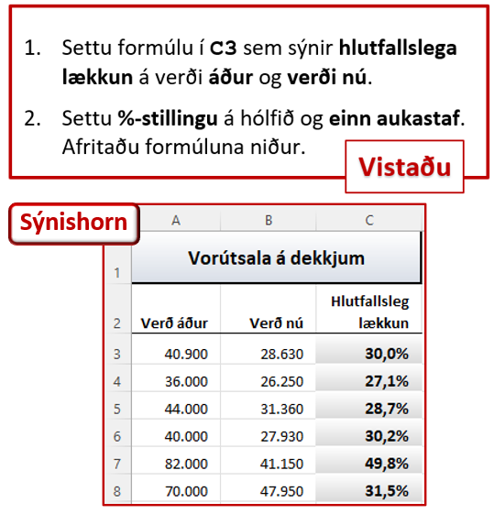
Vorútsala á dekkjum
Verð áður | Verð nú | Hlutfallsleg lækkun
40,900 | 28,630
36,000 | 26,250
44,000 | 31,360
40,000 | 27,930
82,000 | 41,150
70,000 | 47,950

Banki
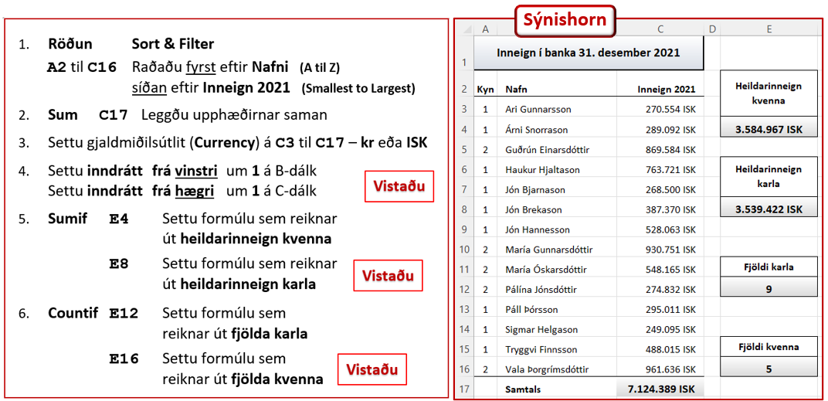
Inneign í banka 31. desember 2021
Kyn | Nafn | Inneign 2021 | Heildarinneign kvenna
2 | Vala Þorgrímsdóttir | 961636
1 | Ari Gunnarsson | 270554
2 | Pálína Jónsdóttir | 274832
1 | Árni Snorrason | 289092 | Heildarinneign karla
1 | Páll Þórsson | 295011
2 | María Óskarsdóttir | 548165
1 | Jón Brekason | 387370
1 | Tryggvi Finnsson | 488015
1 | Jón Hannesson | 528063 | Fjöldi karla
1 | Haukur Hjaltason | 763721
2 | Guðrún Einarsdóttir | 869584
2 | María Gunnarsdóttir | 930751
1 | Jón Bjarnason | 268500 | Fjöldi kvenna
1 | Sigmar Helgason | 249095
 | Samtals

Tölur
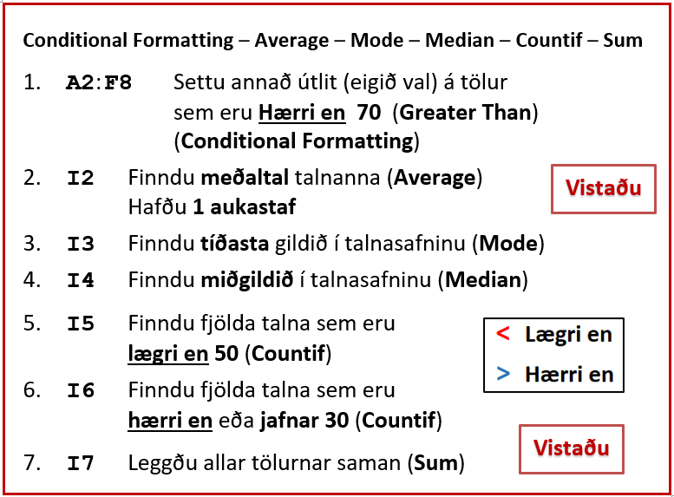
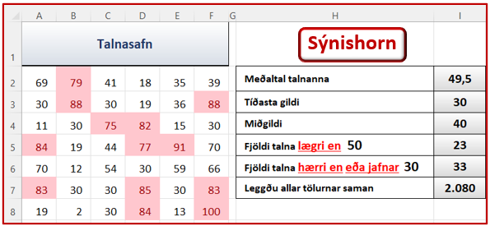
Talnasafn
69 | 79 | 41 | 18 | 35 | 39 | Meðaltal talnanna
30 | 88 | 30 | 19 | 36 | 88 | Tíðasta gildi
11 | 30 | 75 | 82 | 15 | 30 | Miðgildi
84 | 19 | 44 | 77 | 91 | 70 | Fjöldi talna lægri en 50
70 | 12 | 54 | 30 | 59 | 66 | Fjöldi talna hærri en eða jafnar 30
83 | 30 | 30 | 85 | 30 | 83 | Leggðu allar tölurnar saman
19 | 2 | 30 | 84 | 13 | 100

Einkunn
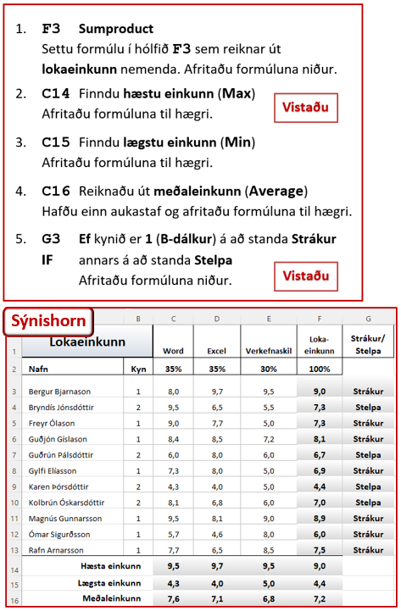
Lokaeinkunn |  | Word | Excel | Verkefnaskil | Loka-einkunn | Strákur/ Stelpa
Nafn | Kyn | 35% | 35% | 30% | 100%
Bergur Bjarnason | 1 | 8.0 | 9.7 | 9.5
Bryndís Jónsdóttir | 2 | 9.5 | 6.5 | 5.5
Freyr Ólason | 1 | 9.0 | 7.7 | 5.0
Guðjón Gíslason | 1 | 8.4 | 8.5 | 7.2
Guðrún Pálsdóttir | 2 | 6.0 | 8.0 | 6.0
Gylfi Elíasson | 1 | 7.3 | 8.0 | 5.0
Karen Þórsdóttir | 2 | 4.3 | 4.0 | 5.0
Kolbrún Óskarsdóttir | 2 | 8.1 | 6.8 | 6.0
Magnús Gunnarsson | 1 | 9.5 | 8.1 | 9.0
Ómar Sigurðsson | 1 | 5.7 | 4.6 | 8.0
Rafn Arnarsson | 1 | 7.7 | 6.5 | 8.5
Hæsta einkunn
Lægsta einkunn
Meðaleinkunn

Bátar
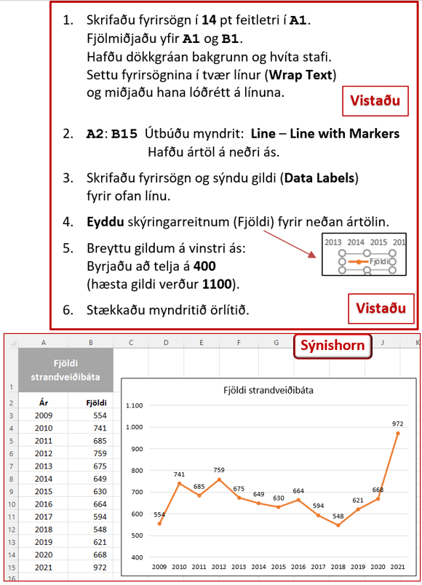
Ár | Fjöldi
2009 | 554
2010 | 741
2011 | 685
2012 | 759
2013 | 675
2014 | 649
2015 | 630
2016 | 664
2017 | 594
2018 | 548
2019 | 621
2020 | 668
2021 | 972

Vernd
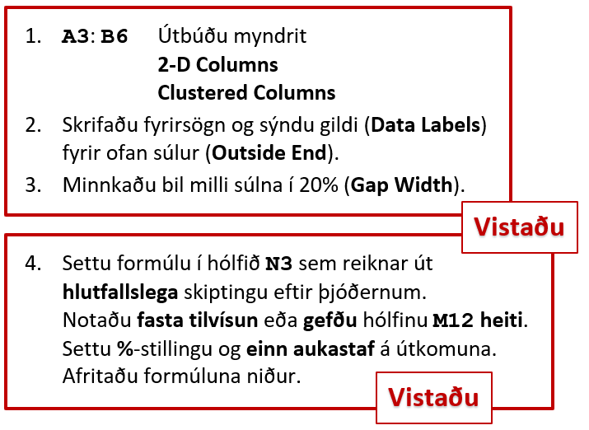
Sýnishorn
Umsóknir um alþjóðlega vernd á íslandi Fjöldi umsókna 1.1. til 25.4. 2022 |  | Skipt eftir þjóðerni 1.1 til 25.4. 2022
Mánuður | Fjöldi | Þjóðerni | Fjöldi | Hlutfallsleg skipting
Janúar | 54 | Jemen | 11
Febrúar | 182 | Afganistan | 15
Mars | 678 | Írak | 15
Apríl | 378 | Sýrland | 16
 | 1,292 | Hondúras | 17
 |  | Palestína | 40
 |  | Venesúela | 260
 |  | Úkraína | 845
 |  | Annað | 73
 |  | Samtals | 1,292

